Gràfics (Grau)
Enquesta de satisfacció del PDI de la Facultat de Nàutica de Barcelona

PDI que fa docència a titulacions de Grau
Indiqueu la vostra satisfacció amb:
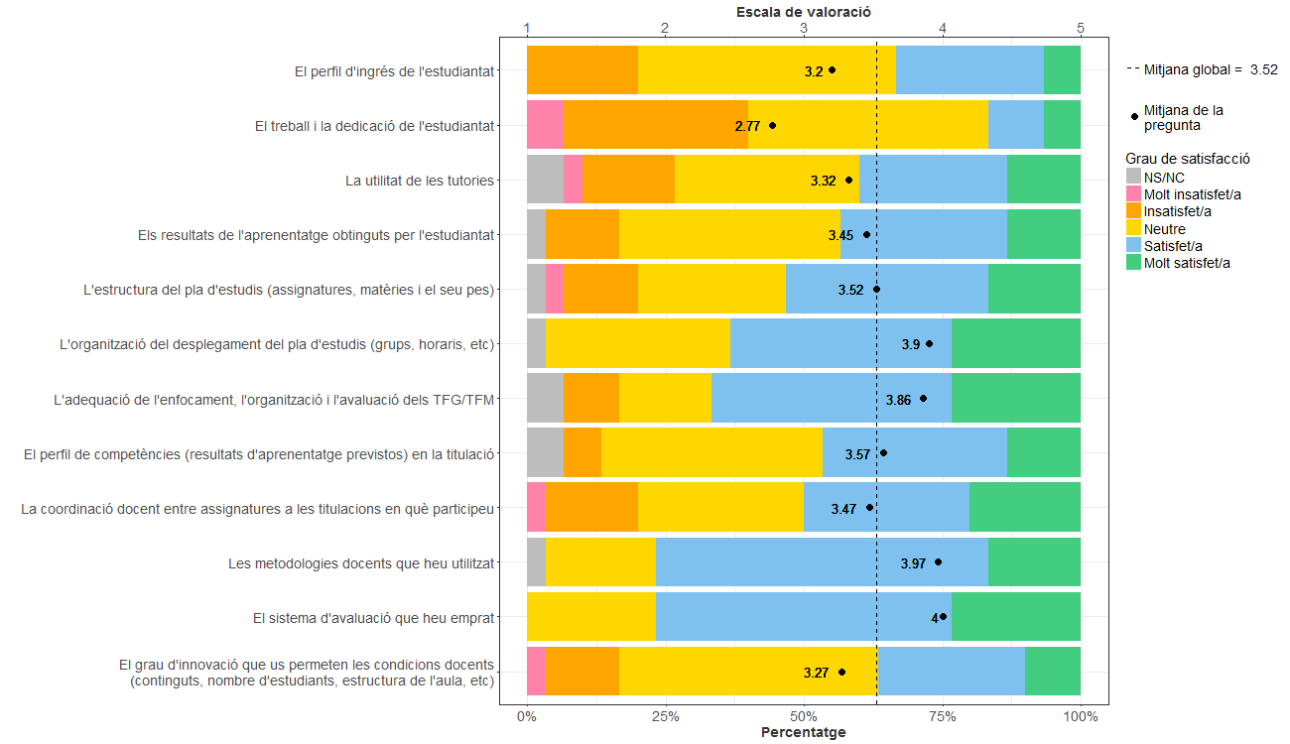

3.COORDINACIÓ I AVALUACIÓ:

Gràfics (Màster)
Enquesta de satisfacció del PDI de la Facultat de Nàutica de Barcelona

PDI que fa docència a titulacions de Màster
Indiqueu la vostra satisfacció amb:
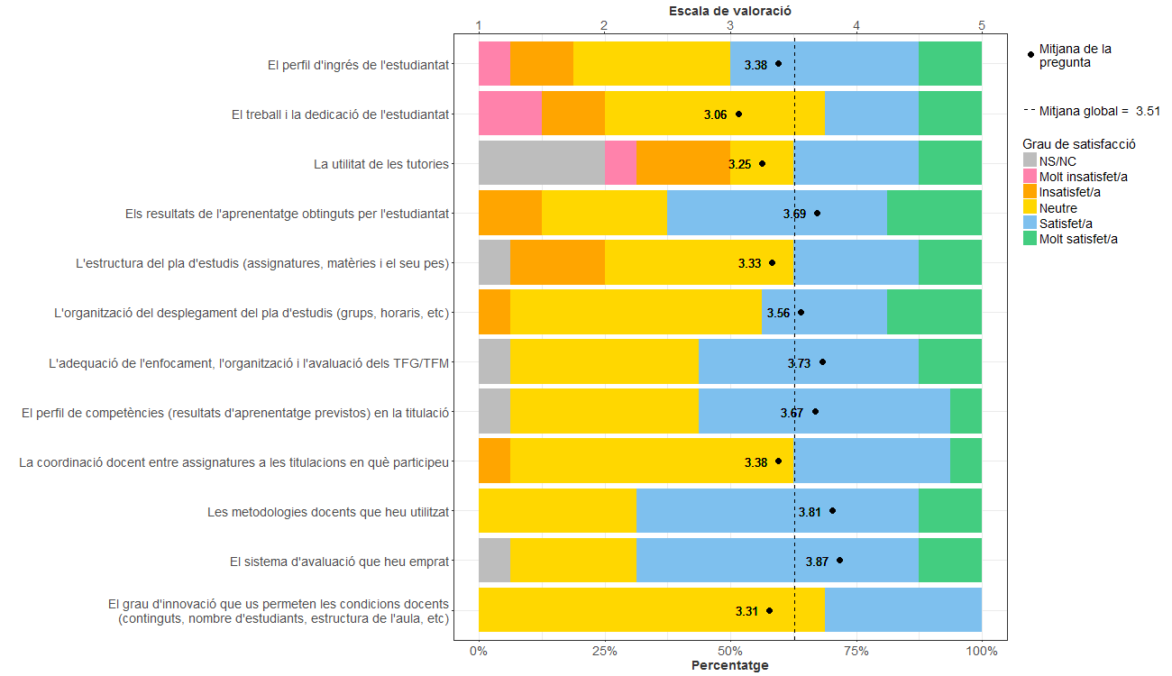

3.COORDINACIÓ I AVALUACIÓ:

Gràfics (Grau i Màster)
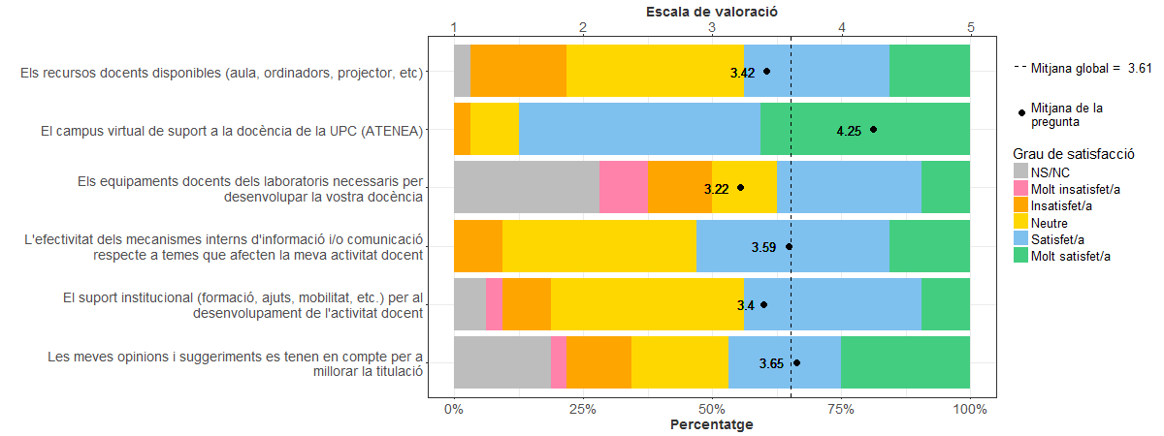
Enquesta de satisfacció del PDI de la Facultat de Nàutica de Barcelona

PDI que fa docència a titulacions de Grau i Màster
Indiqueu la vostra satisfacció amb:

